G)
Formato: Trabajadores Cuyo Salario Básico Supere los Ingresos Promedio de un Docente en la Categoría más Alta del Tabulador Salarial Correspondiente a Cada Entidad |  |  |  |  |  |  |  |  |  |  |  |  |  |  |  | ENTIDAD FEDERATIVA: Baja California
Fondo de Aportaciones para la Educación Tecnológica y de Adultos/Colegio Nacional de Educación Profesional Técnica (FAETA/INEA) |  |  |  |  |  |  |  |  |  |  |  |  |  |  |  |  |  | 3er Trimestre 2015

Entidad Federativa | R.F.C. | CURP | Nombre | Clave integrada | Clave Presupuestal Integrada y Categoria aparte |  |  |  |  |  |  | Clave CT Origen | Nombre CT | Periodo |  | Monto de Remuneraciones Mensuales | Monto de referencia | Diferencia (R-S)
 |  |  |  |  | Partida Presupuestal | Código de Pago | Clave de Unidad | Clave de Sub Unidad | Clave de Categoría | Horas Semana Mes | Número de Plaza |  |  | Desde | Hasta

NO APLICA

Total Personas : |  |  |  |  |  |  |  |  |  |  |  |  | Total Remuneraciones Mensuales:

 |  |  |  |  |  |  |  |  |  |  |  |  |  |  |  | Total Diferencia:

Fuente : Información proporcionada por las Entidades Federativas

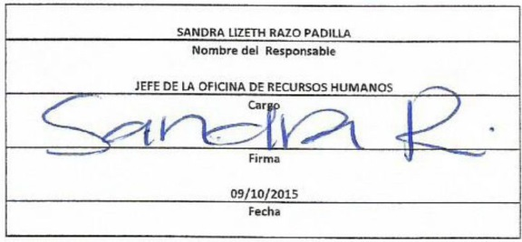

 |  |  |  |  |  | NOTA:

 |  |  |  |  |  | En este período no se registraron trabajadores cuyo slaario básico supere los ingresos promedio de un docente en la
 |  |  |  |  |  | categoría más alta del tabulador salarial correspondiente a cada entidad.

